Sheet1
版本信息 | 列表 | 添加 | 编辑 | 删除 | 上传版本附件 | 查看版本附件（在线阅读，下载） | 详情 | 我要发问
 | 功能目的 | 功能特色 | 版本号 | 采纳意见 | 制定/修订人 | 责任审核 | 制定/修订背景 | 制作/修订内容 | 完成时间 | 是否已开发 | 开发人员 | 是否通过体验测试 | 体验时间 | 体验人员 | 问题 | 修改建议 | 备注
 |  |  |  |  |  |  |  |  | 版本详情
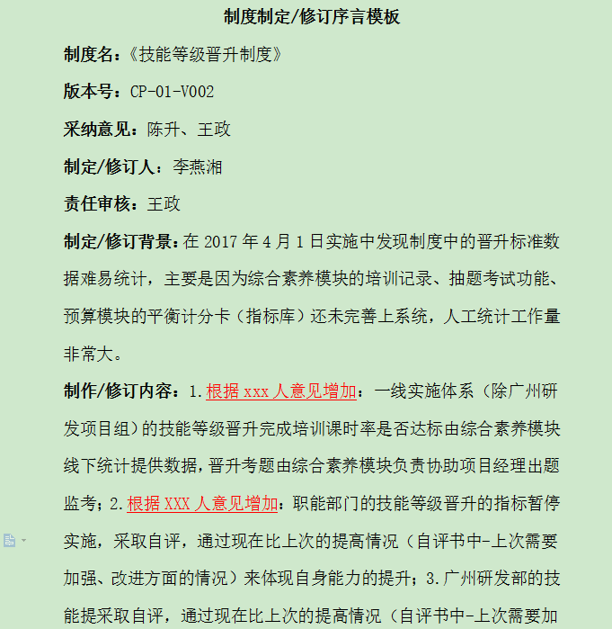
 | 文件夹： | 思维导图（PDF/jpg) | 流程图（PDF） | 制度（excel，word，PDF） | 操作说明（word，PDF） | 问题解答（word，pdf） | 需求文档（word、PDF） |  | 版本信息展示界面内容

帮助与解答 | 列表 | 编辑 | 详情 | 解答
 | 问题提出人 | 问题描述 | 参考答案 | 提供人
 |  |  | 多个 | 多个
详情界面

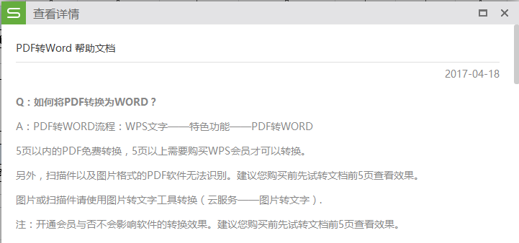
帮助详情

说明：1.可以在线阅读；2.下载权限按照岗位或者具体的人

